关系图
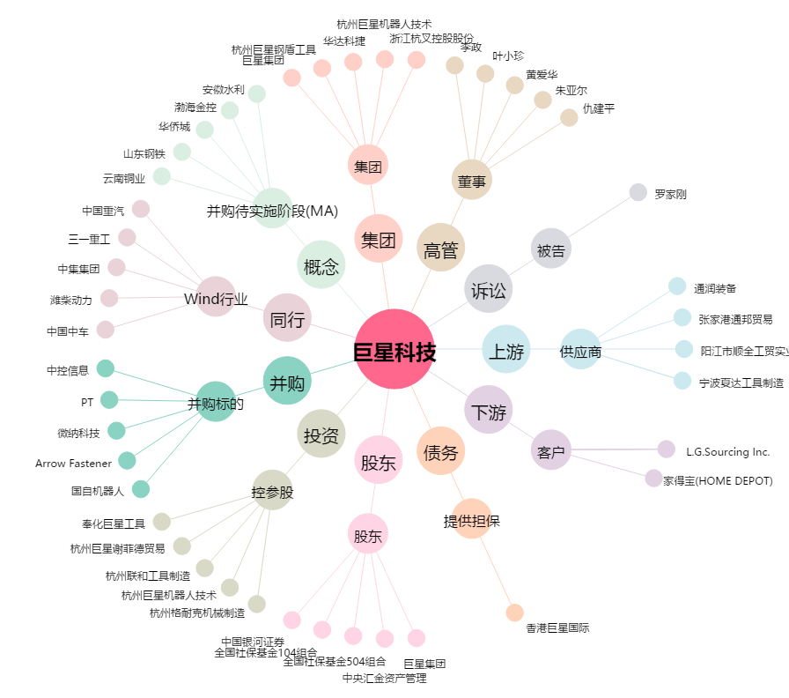
巨星科技[002444.SZ] - 关系概览图

